AdvanceType
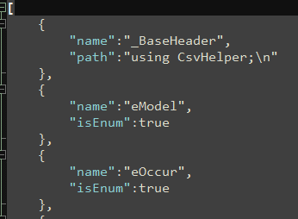
编号 | 二维坐标 | 三维坐标 | 四维坐标 | 二维坐标 整数 | 三维坐标 整数 | 二维坐标 展开x | 二维坐标 展开y | 消耗 | 消耗id | 消耗数量 | 枚举类型 |  | 二维坐标数组 | 二维坐标数组 半展开 | 二维坐标数组 半展开 | 二维坐标数组 全展开 | 二维坐标数组 全展开 | 二维坐标数组 全展开 | 二维坐标数组 全展开
id | v2 | v3 | v4 | v2i | v3i | v2.x | v2.y | cost | cost.id | cost.num | enumVal | enumStr | v2s | v2s_1 | v2s_2 | v2s_1.x | v2s_1.y | v2s_2.x | v2s_2.y
int | Vector2 | Vector3 | Vector4 | Vector2Int | Vector3Int | Vector2.float | Vector2.float | Cost | Cost.int | Cost.long | eBallistics | eBallistics | Vector2[] | Vector2[] | Vector2[] | Vector2[].float | Vector2[].float | Vector2[].float | Vector2[].float
A | A | A | A | A | A | A | A | A | A | A | A | A | A | A | A | A | A | A | A
1 | [1.1,2.2] | [1.5,0,6] | [1,2,3,4] | [1,2] | [1,2,3] | 1.1 | 2.2 | {"id":1,"num":99} | 1 | 99 | 1 | RayOut | [[1.1,2.2],[2,2]] | [1.1,2.2] | [2,2] | 1.1 | 2.2 | 2 | 2

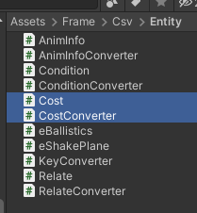
 | Unity中的坐标类型 特殊处理过读取，既可以填数组类型[1.5,2] 也可以填Json类型{"x":1.5,"y":2} |  |  |  |  | 将类的属性展开来填 每个都需要填具体类型 |  | 自定义类扩展 需要自己编写Converter |  |  | 默认支持填int类型 但是对修改枚举值不友好，中间插入值时需要修改用到的表 |  | 根据习惯选择填的方式 推荐至少半展开
 |  |  |  |  |  |  |  |  |  |  | 可以通过修改配置支持填写枚举的string值
 |  |  |  |  |  |  |  |  |  |  | 如ExcelMakerExtend\Csharp\Type2Head.json

